Накладная-№3
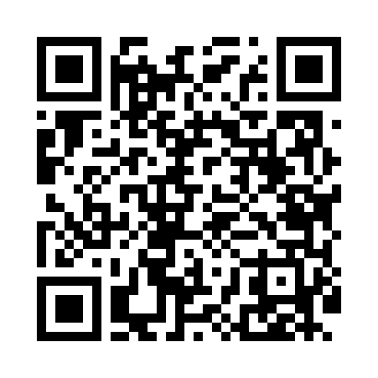
Номер товарно-транспортной накладной: |  |  | Торговый представитель: Amriyev Muhammad
Поставщик: Toshkent falcon fly 2 |  |  | Телефон торгового представителя: +998972880505
Дата отгрузки: 27.11.2025 |  |  | Контрагент: """" Klient
Дата консигнации: |  |  | Адрес:
Доставщик: |  |  | Телефон:
Телефон доставщика:
Время заказа: 27.11.2025 13:20:10
№ | Штрих-код | Название товаров (работ,услуг) | Количество | Количество в кейсе | Цена | Сумма
 |  |  | 80 |  |  | 162.2
1 | 6920240023376 | Коврики напольные для ванной комнаты 40*60CM 40*120CM XP-23-37 | 3 | 3 шт. | 3 | 9
2 | 6805019698712 | Коврики напольные для ванной комнаты 45*75 DB -98-71 | 2 | 2 шт. | 4.50 | 9
3 | 6805019698705 | Коврики напольные для ванной комнаты 45*75 DB -98-70 | 2 | 2 шт. | 4.50 | 9
4 | 6920769140578 | Складная пластиковая корзина для белья DB-140 -57 | 2 | 2 шт. | 5.60 | 11.20
5 | 6920240023604 | Коврики напольные для ванной комнаты 50*50CM XP-23-60 | 2 | 2 шт. | 3.80 | 7.60
6 | 6920240023598 | Коврики напольные для ванной комнаты 45*55CM XP-23-59 | 6 | 6 шт. | 3.70 | 22.20
7 | 6920240720114 | Коврики сервировочные пластмассовая DB-145-17 | 10 | 10 шт. | 1 | 10
8 | 6920240720138 | Коврики сервировочные пластмассовая DB-145-16 | 10 | 10 шт. | 1 | 10
9 | 6905621392395 | Металл санчқи DB-92-39 | 3 | 3 шт. | 2.90 | 8.70
10 | 6905621392388 | Металл қошиқ DB-92-38 | 3 | 3 шт. | 2.90 | 8.70
11 | 6905621392401 | Ложка Вилка DB-92-40 | 2 | 2 шт. | 2 | 4
12 | 6909917140257 | Складная корзина для хранения ( 40*17 см ) DB -140-25 | 4 | 4 шт. | 2.90 | 11.60
13 | 6909917140240 | Складная корзина для хранения ( 36*16 см ) DB -140-24 | 3 | 3 шт. | 2.60 | 7.80
14 | 6900000140673 | Складная пластиковая корзина для белья в боль шой каропке 40 шт DB-140-67 | 2 | 2 шт. | 2.70 | 5.40
15 | 4528563066708 | Складная пластиковая корзина DB-140-2 | 2 | 2 шт. | 5.60 | 11.20
16 | 2013779029873 | Коврики сервировочные пластмассовая DB-145-3 | 20 | 20 шт. | 0.70 | 14
17 | 2011357901214 | Щетка для уборки дома 1030 DB-83-141 | 4 | 4 шт. | 0.70 | 2.80
Итого: 162.2$|->UZS: 2,027,500.00

